Практика
Запитання | Бал, макс | ВСЬОГО МАКС 60
1. Знайти середній вік всіх людей, у яких у імені чи прізвищі є склад "en" | 5
2. Вывести имена всех авторов у которых есть книги | 5

author |  |  |  | books |  | Колонки з primary/foreign key між собою
id | name | secondName | age | autorId | BookName
1 | Vasy | Pupkin | 18 | 4 | lala
2 | Koly | Mamkin | 16 | 2 | asda
3 | Andreni | Papkin | 23 | 3 | asdas
4 | Vadym | Papkin | 27 | 6 | asdas
5 | Evgeniy | Durnen | 30 | 3 | sdfsd
6 | Alex | Sura | 25 | 2 | sdfs

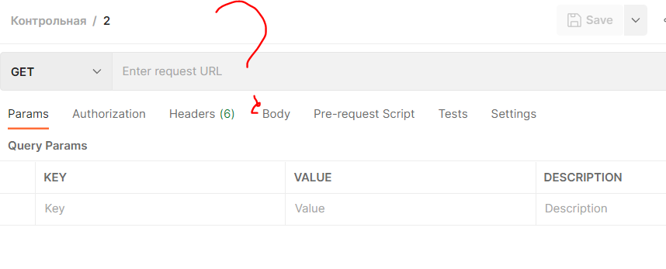
SELECT AVG(ID) FROM author WHERE name or secondName LIKE '%en%'; | SELECT author.ID, books.autorid FROM id INNER JOIN ID = Customers.CustomerID; | Вивести\селект треба імена author.name правильно, потрібен джоін для перевірки наявності книг, але чому він у тебе по якійсь не тій табличці\полях?
3. Робота з Postman | 15
https://pokeapi.co/docs/v2#berries-section - туть запити
3,1 Виводимо всі ягоди(просто запитом) | 5
3,2 Виводимо інформації по конкретній ягоді, параметр ягоди передаємо за допомогою змінною | 0 | МОжливо, запит не зберіг коли експортував
3,3 Перевіряємо, що запит зі списком ягід вивів к-сть ягід(поле присутнє) | 5
3,4 Перевіряємо успішність проходження запитів | 5

Здаємо: колекцію, файл грузимо на гіт, додаємо ссилку на гіт

4. HTML & CSS | 25
Пишемо відгук на курси\викладача (тільки чесно, мені цікаво)
Потрібно використати: HTML(табличку, картинку, список) | 15
Робимо красиво за допомогою css | 10

Здаємо: файли грузимо на гіт, додаємо ссилку на гіт

